상품제안서
스위스밀리터리 루앙 텀블러 260 360 세트 | 상품코드: S05924

 |  |  |  |  |  |  | 02-713-8555 | www.synergygift.co.kr
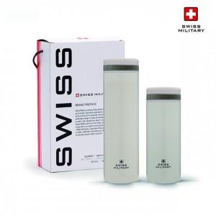

【상세/제작정보】 | .

【인쇄/포장옵션】 | 실크, 레이저 / 포장지포장

【공급단가】 | 수량 | 40~ | 100~ | 300~ | 1,000~ | 2,000~
*VAT별도 | 단가 | 12,330원 | 11,880원 | 11,420원 | 10,960원 | 10,690원

【상품 URL】 | https://www.synergygift.co.kr:443/src/goods_detail.php?gdno=2998

